Hoja1
Tabla de salarios y costo de empresas |  |  |  |  |  |  | Tabla de salarios y costo de empresas |  |  |  |  |  |  | inicio | 6 de julio
Concepto | Salario mensual | Días labor. Mes | Horas laboradas | Horas mes | Valor Día trabajo | Valor hora | Concepto | Salario mensual | Días labor. Mes | Horas laboradas | Horas mes | Valor Día trabajo | Valor hora | finalización | 23 de diciembre
Gerente | 10,000,000 | 25 | 8 | 200 | 400,000.00 | 50,000 | Gerente | 58,310,000 | 25 | 8 | 200 | 2,332,400.00 | 291,550 | horas | 13,154 horas
Ingeniero 1 | 2,300,000 | 25 | 8 | 200 | 92,000.00 | 11,500 | Analista de requerimientos | 47,362,000 | 25 | 8 | 200 | 1,894,480.00 | 236,810
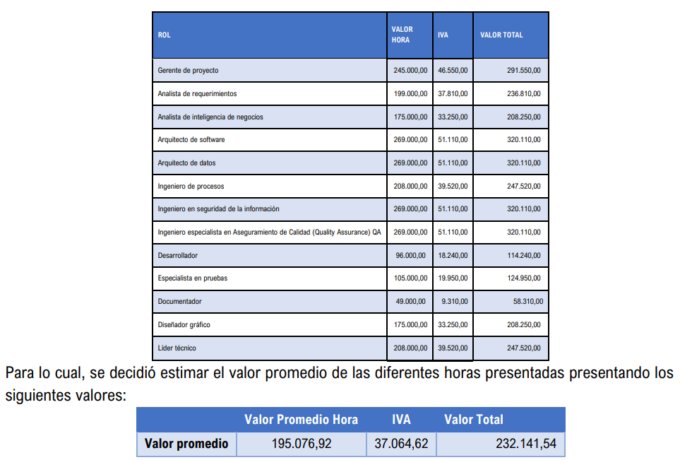
Ingeniero 2 | 2,300,000 | 25 | 8 | 200 | 92,000.00 | 11,500 | Analista de inteligencia de negocios | 41,650,000 | 25 | 8 | 200 | 1,666,000.00 | 208,250
Ingeniero Civil | 2,700,000 | 25 | 8 | 200 | 108,000.00 | 13,500 | Arquitecto de software | 64,022,000 | 25 | 8 | 200 | 2,560,880.00 | 320,110
Arquitecto | 1,850,000 | 25 | 8 | 200 | 74,000.00 | 9,250 | Arquitecto de datos | 64,022,000 | 25 | 8 | 200 | 2,560,880.00 | 320,110
Ingeniero ambiental | 2,100,000 | 25 | 8 | 200 | 84,000.00 | 10,500 | Ingeniero de procesos | 49,504,000 | 25 | 8 | 200 | 1,980,160.00 | 247,520
Asistente 1 | 1,400,000 | 25 | 8 | 200 | 56,000.00 | 7,000 | Ingeniero en seguridad de la información | 64,022,000 | 25 | 8 | 200 | 2,560,880.00 | 320,110
Asistente 2 | 1,400,000 | 25 | 8 | 200 | 56,000.00 | 7,000 | Ingeniero especialista en aseguramiento de calidad | 64,022,000 | 25 | 8 | 200 | 2,560,880.00 | 320,110
Asistente 3 | 1,400,000 | 25 | 8 | 200 | 56,000.00 | 7,000 | Desarrollar | 22,848,000 | 25 | 8 | 200 | 913,920.00 | 114,240
Computador 1 | 0 | 25 | 8 | 200 | 0.00 | 0 | Especialista en pruebas | 24,990,000 | 25 | 8 | 200 | 999,600.00 | 124,950
Computador 2 | 0 | 25 | 8 | 200 | 0.00 | 0 | Documentador | 11,662,000 | 25 | 8 | 200 | 466,480.00 | 58,310
Computador 3 | 0 | 25 | 8 | 200 | 0.00 | 0 | Diseño gráfico | 41,650,000 | 25 | 8 | 200 | 1,666,000.00 | 208,250
Empresa de Mercadeo | 1,500,000 | 25 | 8 | 200 | 60,000.00 | 7,500 | Líder técnico | 49,504,000 | 25 | 8 | 200 | 1,980,160.00 | 247,520
Empresa analistas financieros | 2,600,000 | 25 | 8 | 200 | 104,000.00 | 13,000 |  | 603,568,000
Buffet Abogados | 3,200,000 | 25 | 8 | 200 | 128,000.00 | 16,000 | $ 2,723,596,188.00 | 3,621,408,000
Empresa de estudios topográficos | 2,200,000 | 25 | 8 | 200 | 88,000.00 | 11,000
Empresa eléctrica pública | 1,700,000 | 25 | 8 | 200 | 68,000.00 | 8,500
Empresa eléctrica privada | 2,500,000 | 25 | 8 | 200 | 100,000.00 | 12,500
Empresa constructora | 5,000,000 | 25 | 8 | 200 | 200,000.00 | 25,000
Empresa auditora | 2,600,000 | 25 | 8 | 200 | 104,000.00 | 13,000

